DDIC
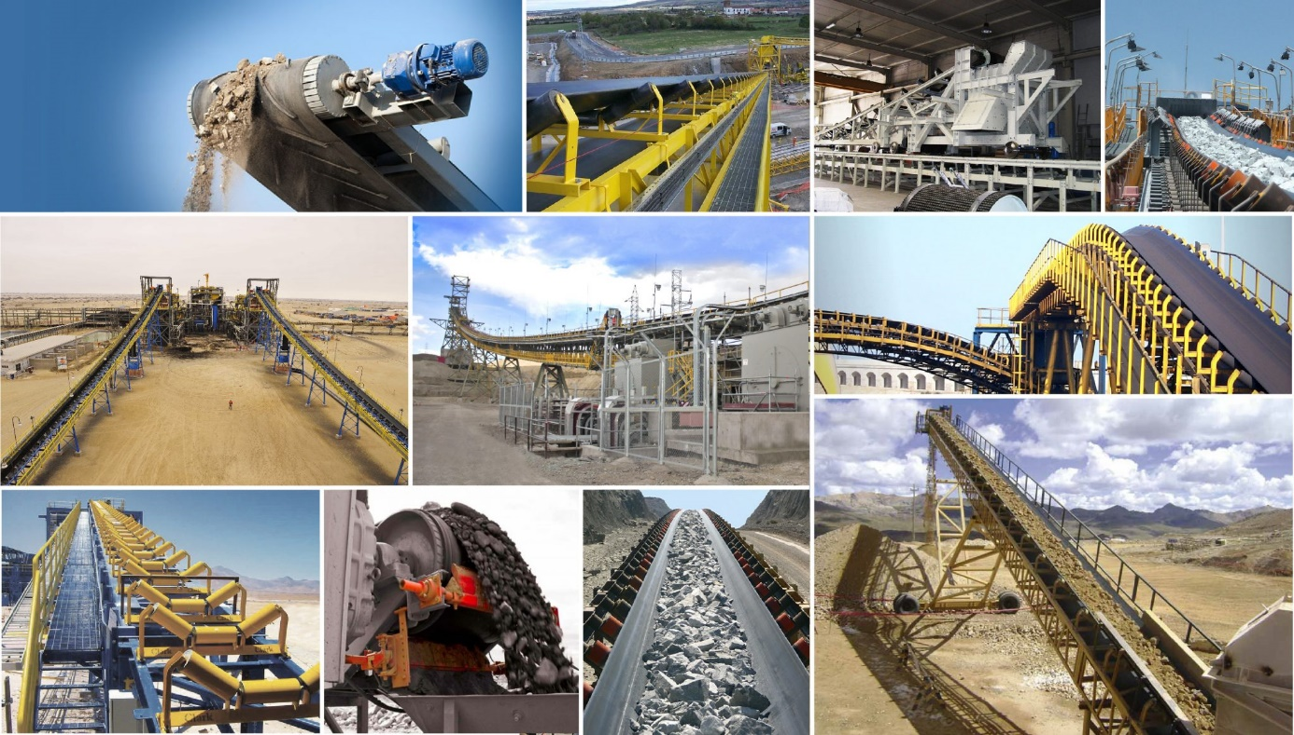
Días | DDIC (Tn)
Día 1 | 22.430745802
Día 2 | 18.665709912
Día 3 | 166.77199671
Día 4 | 0.062994297181
Día 5 | 47.663559117
Día 6 | 20.333107241
Día 7 | 9.6522761361
Día 8 | 74.613978851
Día 9 | 36.830270355
Día 10 | 21.968795107
Día 11 | 20.949406061
Día 12 | 97.50492796
Día 13 | 77.869628561
Día 14 | 66.200994673
Día 15 | 13.400673847
Día 16 | 21.819942747
Día 17 | 2.9689599195
Día 18 | 34.123490224
Día 19 | 10.228559558
Día 20 | 38.267760076
Día 21 | 24.903620263
Día 22 | 72.595739372
Día 23 | 3.3874972659
Día 24 | 34.390661608
Día 25 | 47.086249322
Día 26 | 1.6149453077
Día 27 | 1.2742725335
Día 28 | 70.829872029
Día 29 | 14.435085941
Día 30 | 86.702900468
Día 31 | 121.37796152
Día 32 | 64.724875285
Día 33 | 36.503422088
Día 34 | 20.992784755
Día 35 | 41.026116684
Día 36 | 67.821364488
Día 37 | 13.111520297
Día 38 | 25.420223377
Día 39 | 1.2403801602
Día 40 | 12.322019229
Día 41 | 0.0040763571065
Día 42 | 40.122446975
Día 43 | 83.815674639
Día 44 | 15.742682198
Día 45 | 37.546265911
Día 46 | 33.920507313
Día 47 | 9.9810699206
Día 48 | 8.6227394023
Día 49 | 0.45559780546
Día 50 | 37.352896255

Demora Proveedor
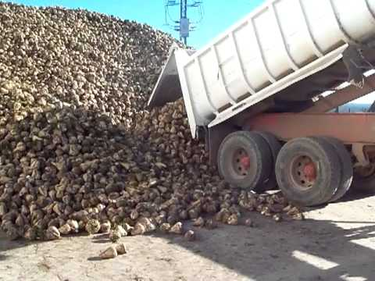
Nº Pedido | Días de demora
Pedido 1 | 13
Pedido 2 | 7
Pedido 3 | 7
Pedido 4 | 13
Pedido 5 | 11
Pedido 6 | 12
Pedido 7 | 8
Pedido 8 | 14
Pedido 9 | 14
Pedido 10 | 10
Pedido 11 | 11
Pedido 12 | 8
Pedido 13 | 9
Pedido 14 | 12
Pedido 15 | 9
Pedido 16 | 13
Pedido 17 | 8
Pedido 18 | 13
Pedido 19 | 10
Pedido 20 | 12
Pedido 21 | 7
Pedido 22 | 9
Pedido 23 | 10
Pedido 24 | 13
Pedido 25 | 13
Pedido 26 | 7
Pedido 27 | 8
Pedido 28 | 11
Pedido 29 | 12
Pedido 30 | 10
Pedido 31 | 8
Pedido 32 | 8
Pedido 33 | 9
Pedido 34 | 13
Pedido 35 | 10

Números Aleatorios 1
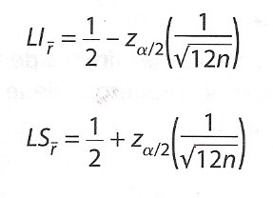
Orden | Nros Aleatorios | Prueba Poker | n= | 40
1 | 0.10655 | 1P | Pruebas de Medias
2 | 0.22889 | 2P | α= | 0.05
3 | 0.10741 | 1P | 1 - α/2= | 0.975
4 | 0.54630 | TD
5 | 0.02732 | 1P | Zα/2= | 1.9599639845
6 | 0.30298 | TD | Límite Inferior= | 0.41054029281
7 | 0.21035 | TD | Promedio Muestra R= | 0.43024521305
8 | 0.37186 | TD | Límite Sup= | 0.58945970719 | No podemos rechazar
9 | 0.64772 | 1P
10 | 0.49494 | TP
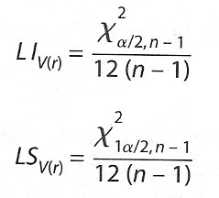
11 | 0.38812 | 1P | Prueba de Varianza
12 | 0.46656 | T | α/2= | 0.025
13 | 0.65133 | 1P | 1 - α/2= | 0.9875
14 | 0.00597 | 1P | χ2 (α/2, n-1) | 58.120059735
15 | 0.55390 | 1P | χ2 (1 - α/2, n-1) | 21.929100111
16 | 0.47931 | TD
17 | 0.90268 | TD | Límite Inferior= | 0.12418816183
18 | 0.76002 | 1P | Varianza Muestra R= | 0.07340750315
19 | 0.28934 | TD | Límite Superior= | 0.04685705152 | No podemos rechazar
20 | 0.47577 | T
21 | 0.09734 | TD
22 | 0.99250 | 1P | Prueba de Uniformidad (Prueba de Chi cuadrada)
23 | 0.33256 | 1P | m= | 10
24 | 0.58915 | TD | Frecuencias | Observada (Oi) | Esperada(Ei) | (Ei-Oi)2/Ei
25 | 0.01022 | 2P | .00,.10 | 4 | 4 | 0
26 | 0.15532 | 1P | .10,.20 | 5 | 4 | 0.25
27 | 0.67335 | 1P | .20,.30 | 6 | 4 | 1
28 | 0.72926 | 1P | .30,.40 | 5 | 4 | 0.25
29 | 0.12611 | T | .40,.50 | 5 | 4 | 0.25
30 | 0.25711 | 1P | .50,.60 | 4 | 4 | 0
31 | 0.65612 | 1P | .60,.70 | 5 | 4 | 0.25
32 | 0.69421 | TD | .70,.80 | 2 | 4 | 1
33 | 0.90052 | 1P | .80,.90 | 0 | 4 | 4
34 | 0.93470 | TD | .90,1 | 4 | 4 | 0
35 | 0.48309 | TD | Control | 40 | 40 | 7
36 | 0.33013 | T |  | α= | 0.05
37 | 0.26197 | TD |  | χ2 (α, n-1) | 16.918977605 |  | No podemos rechazar
38 | 0.28871 | 1P
39 | 0.50748 | TD
40 | 0.17266 | 1P | Prueba de Independencia (Prueba Poker)
 |  |  |  |  |  | n= | 40
 |  |  | Categoría |  | Prob P(x) | Esperado (Ei) = P(x)*n |  | Observado (Oi) | (Ei-Oi)2/Ei
 |  |  | Todos Diferentes | TD | 0.3024 | 12.096 |  | 14 | 0.2997037037
 |  |  | Un Par | 1P | 0.504 | 20.16 |  | 19 | 0.066746031746
 |  |  | Dos Pares | 2P | 0.108 | 4.32 |  | 2 | 1.2459259259
 |  |  | Tercia y par | TP | 0.009 | 0.36 |  | 1 | 1.1377777778
 |  |  | Tercia | T | 0.072 | 2.88 |  | 4 | 0.43555555556
 |  |  | Poker | P | 0.0045 | 0.18 |  | 0 | 0.18
 |  |  | Quintilla | Q | 0.0001 | 0.004 |  | 0 | 0.004
 |  |  |  |  |  |  | Control | 40 | 3.3697089947

 |  |  |  |  |  |  |  | α= | 0.05
 |  |  |  |  |  |  |  | χ2 (α, n-1) | 12.591587244

 |  |  |  |  |  |  |  | No podemos rechazar

Demanda Generada
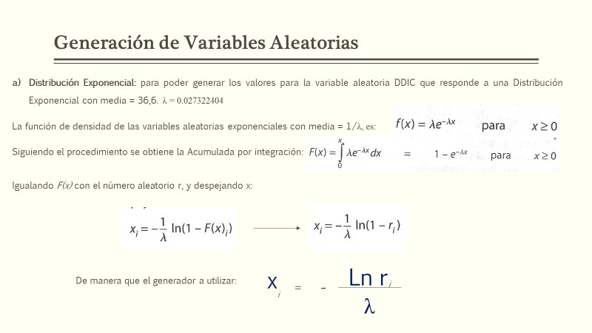
Orden | Nº Aleatorios (ri) | Demanda Generada (xi)
1 | 0.10655 | 81.951733423 | λ = | 0.027322404
2 | 0.22889 | 53.967588507
3 | 0.10741 | 81.658971349
4 | 0.54630 | 22.128001939
5 | 0.02732 | 131.76039648
6 | 0.30298 | 43.703393385
7 | 0.21035 | 57.059135593
8 | 0.37186 | 36.205846911
9 | 0.64772 | 15.89516749
10 | 0.49494 | 25.741804465
11 | 0.38812 | 34.64019997
12 | 0.46656 | 27.902456475
13 | 0.65133 | 15.692052763
14 | 0.00597 | 187.41273196
15 | 0.55390 | 21.622511064
16 | 0.47931 | 26.916251883
17 | 0.90268 | 3.7472987459
18 | 0.76002 | 10.043252969
19 | 0.28934 | 45.389351132
20 | 0.47577 | 27.187476633
21 | 0.09734 | 85.263212249
22 | 0.99250 | 0.27564791409
23 | 0.33256 | 40.294298189
24 | 0.58915 | 19.364262637
25 | 0.01022 | 167.75554541
26 | 0.15532 | 68.159815527
27 | 0.67335 | 14.474943235
28 | 0.72926 | 11.555749639
29 | 0.12611 | 75.783262764
30 | 0.25711 | 49.711602117
31 | 0.65612 | 15.423886323
32 | 0.69421 | 13.358534667
33 | 0.90052 | 3.8351276438
34 | 0.93470 | 2.4714565265
35 | 0.48309 | 26.628257561
36 | 0.33013 | 40.562164207
37 | 0.26197 | 49.026385889
38 | 0.28871 | 45.469893479
39 | 0.50748 | 24.82546272
40 | 0.17266 | 64.285223761

Demora Generada
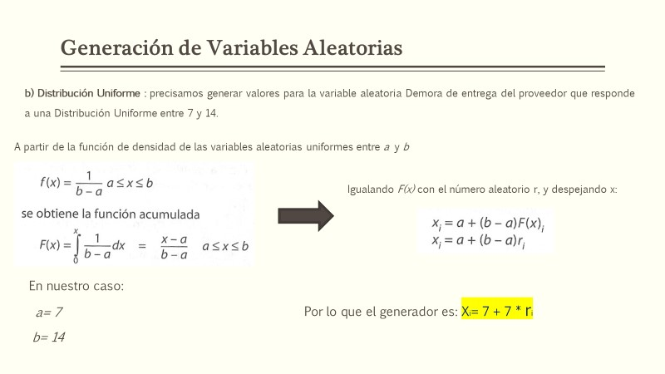
Orden | Nº Aleatorios (ri) | Demora Generada (xi) | D G Entera
1 | 0.27796 | 8.9457177122 | 9 | a= | 7
2 | 0.19915 | 8.3940408323 | 8 | b= | 14
3 | 0.92595 | 13.481626275 | 13
4 | 0.35156 | 9.4609161377 | 9
5 | 0.29783 | 9.084780825 | 9
6 | 0.66775 | 11.674264392 | 12
7 | 0.63633 | 11.454302391 | 11
8 | 0.26668 | 8.866777902 | 9
9 | 0.12213 | 7.8549052019 | 8
10 | 0.68345 | 11.784168211 | 12
11 | 0.34636 | 9.4245293339 | 9
12 | 0.39416 | 9.7591512074 | 10
13 | 0.64195 | 11.493628974 | 11
14 | 0.43699 | 10.058941545 | 10
15 | 0.56165 | 10.931527295 | 11
16 | 0.56328 | 10.942954674 | 11
17 | 0.57656 | 11.035941819 | 11
18 | 0.50197 | 10.513773409 | 11
19 | 0.03479 | 7.2435139066 | 7
20 | 0.44606 | 10.12243453 | 10
21 | 0.90319 | 13.322363175 | 13
22 | 0.63002 | 11.410116507 | 11
23 | 0.28873 | 9.0211009148 | 9
24 | 0.79657 | 12.575966118 | 13
25 | 0.98290 | 13.880310879 | 14
26 | 0.81281 | 12.689679704 | 13
27 | 0.98500 | 13.89500866 | 14
28 | 0.40746 | 9.8522005832 | 10
29 | 0.73222 | 12.125520162 | 12
30 | 0.16506 | 8.15541158 | 8
31 | 0.07124 | 7.4986980416 | 7
32 | 0.44188 | 10.093145566 | 10
33 | 0.52031 | 10.642176415 | 11
34 | 0.74888 | 12.242177059 | 12
35 | 0.29950 | 9.0965268654 | 9
36 | 0.33013 | 9.310939869 | 9
37 | 0.26197 | 8.8338020364 | 9
38 | 0.28871 | 9.0209412123 | 9
39 | 0.50748 | 10.552383644 | 11
40 | 0.17266 | 8.2086249328 | 8

